상품제안서
캘러웨이 원형 ERC 트리플트랙 3구 순금 볼마커 자석티(3pc) | 상품코드: F11946

 |  |  |  |  |  |  | 02-412-0044 | www.easy1.co.kr
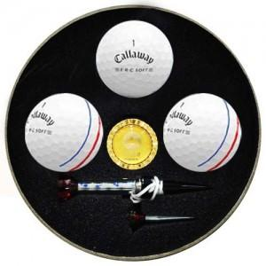

【상세/제작정보】 | .

【인쇄/포장옵션】 | 실크 / 포장지포장

【공급단가】 | 수량 | 100~ | 300~ | 500~ | 1,000~ | 3,000~
*VAT별도 | 단가 | 31,720원 | 30,550원 | 29,370원 | 28,200원 | 27,490원

【상품 URL】 | http://www.easy1.co.kr/src/goods_detail.php?gdno=11946

